Hướng dẫn sử dụng
Chọn file source code c/c++
1. CPPCheck's scope of use CPPCheck
- Màn hình chính

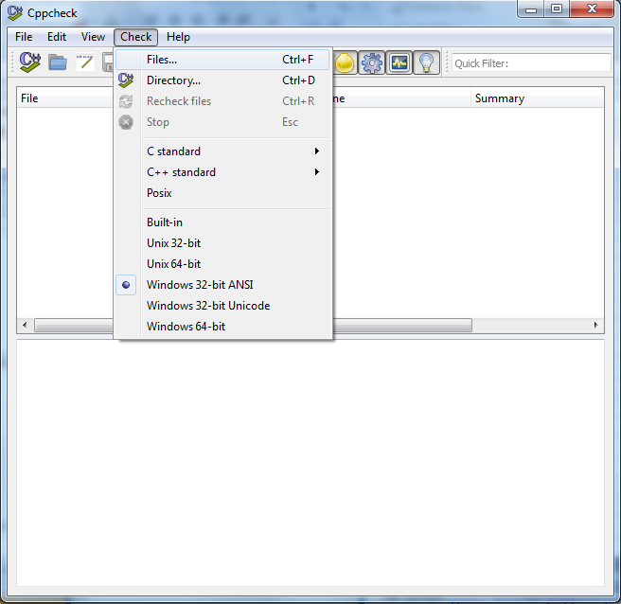

Chỉ đường dẫn tới source code c/c++

-Ví dụ 1: test file source code: test_array.cpp với nội dung:
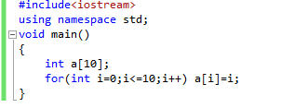

--> Kết quả:
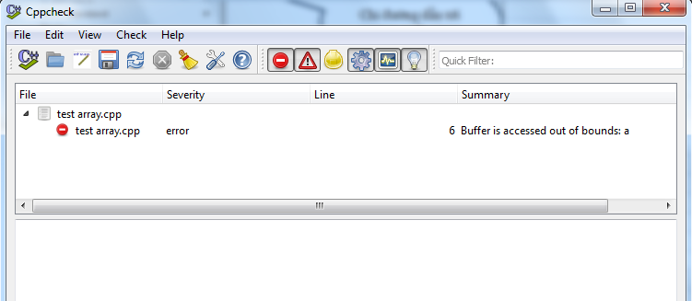

- Ví dụ 2: dẫn đường dẫn tới thư mục chứa source code (testcode)

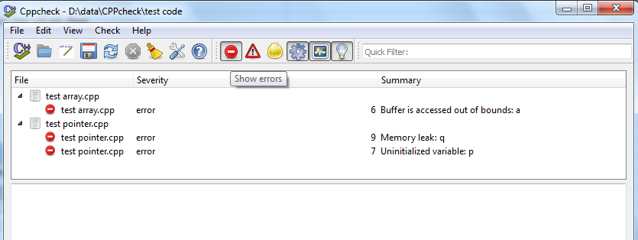

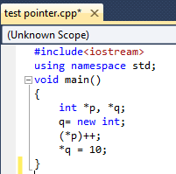

Nếu source code không có lỗi thì:

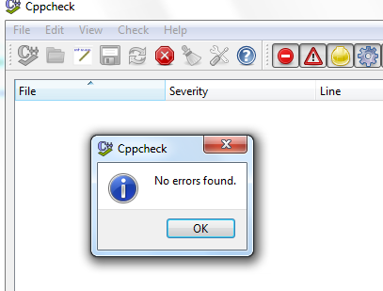

- Các loại messages:
 | + Error: được sử dụng khi bugs được tìm thấy
 | + Warnings: Gợi ý về defensive programming để ngăn chặc bugs
 | + Style Warnings: issues related to code cleanup (unused functions, redundant code, constness

 | +Portability Warnings :portability warnings. 64-bit portability. code might work different on different compilers

 | + Performance: Informational messages about checking problems.
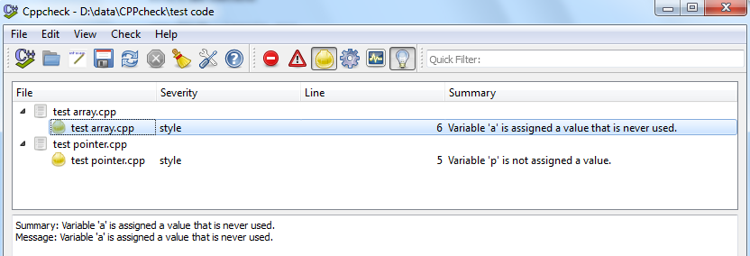
1

2

3

2. Diagnosetics

CPPCheck có thể phát hiện nhiều vấn đề:
 | + Sử dụng không đúng function từ Standdard Template Library
 | + Memory leaks
 | + Resource leaks
 | + Bounds checking for array overruns
 | + Sử dụng biến không khởi tạo
 | + Sử dụng obsolete functions
 | + Check input/output operations
 | +Null pointer dereferencing
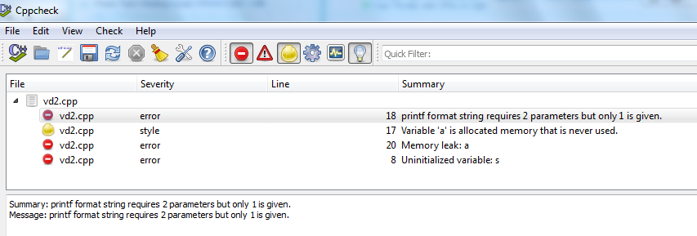
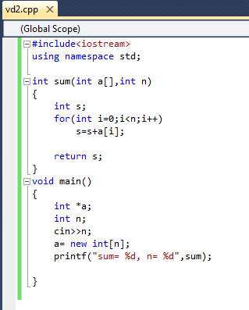
 | …
Ví dụ:

3. Visual Studio Cppcheck Integration
 | - Download the latest version Cppcheck from http://cppcheck.sourceforge.net/ and install it

 | - In Visual Studio, open menu Tools→External Tools:

 |  | + Click the Add button
 |  | + Set the Title, for example Cppcheck
 |  | + Set Command to C:\Program Files (x86)\Cppcheck\cppcheck.exe
 |  | + Set Arguments to --quiet --verbose --template=vs $(ItemPath)
 |  | + Set Initial Directory to $(ItemDir)
 |  | + Make sure Use Output window checkbox is enabled
 |  | + Click on the Move Up button repeatedly until your entry is at the top of the list, this will make it easier to identify you new command as you can count on it being called Tools.ExternalCommand1
 |  | + Click OK.

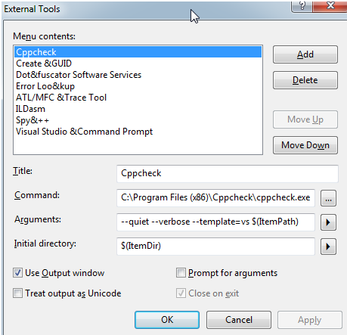

 | --> chọn:

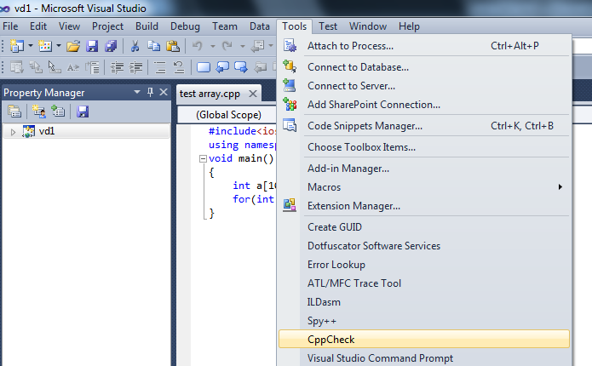

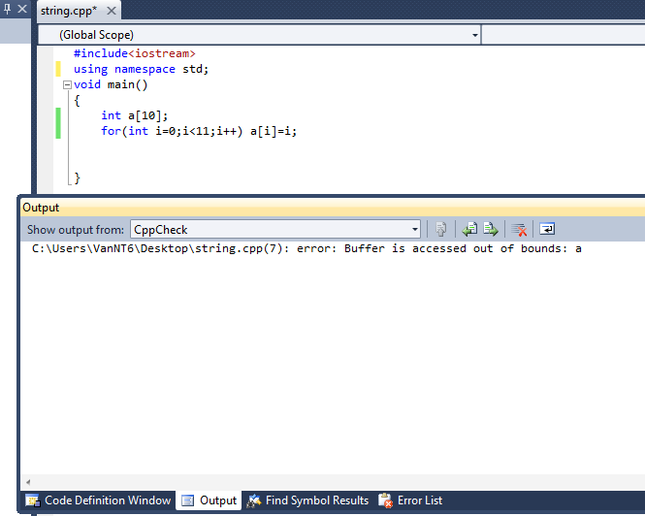

4. References
 | 1. website: http://cppcheck.sourceforge.net/
 | 2. wikipedia: cppcheck
 | 3, http://www.codeproject.com/Tips/472065/Poor-Man-s-Visual-Studio-Cppcheck-Integration

